Dashboard
BLOCK 897

 | VERSION | 1.0.0

Chuyên Đề Phát Triển Web 1

Evidance
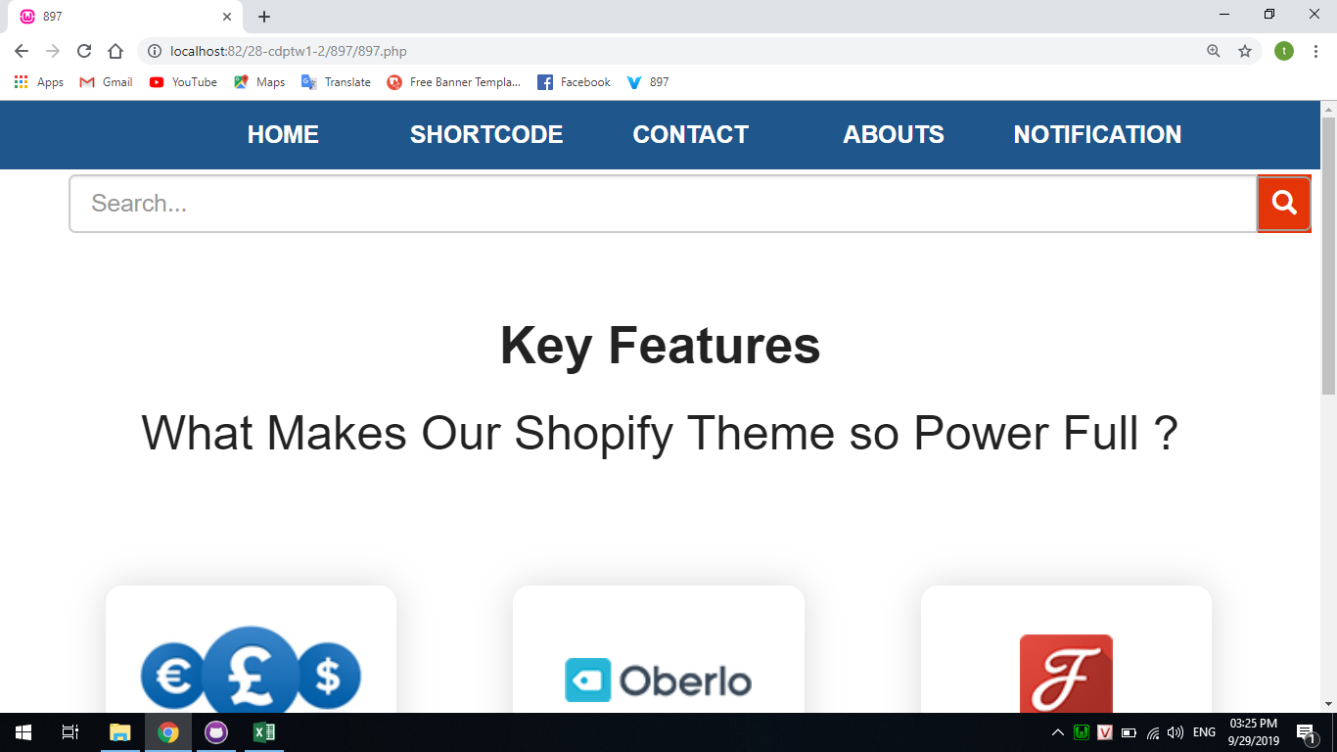
Hình 1

Hình 2
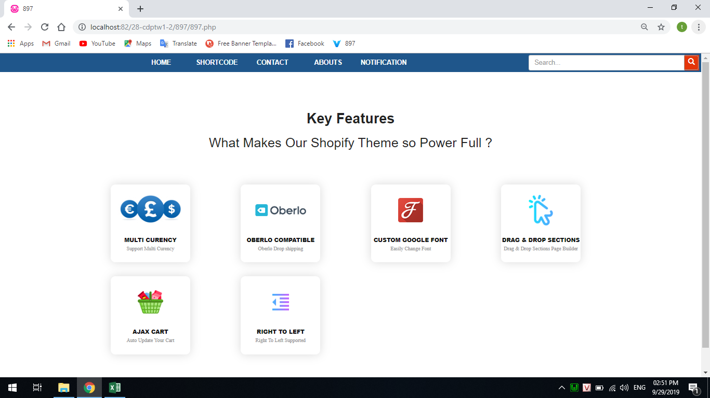

Hình 3
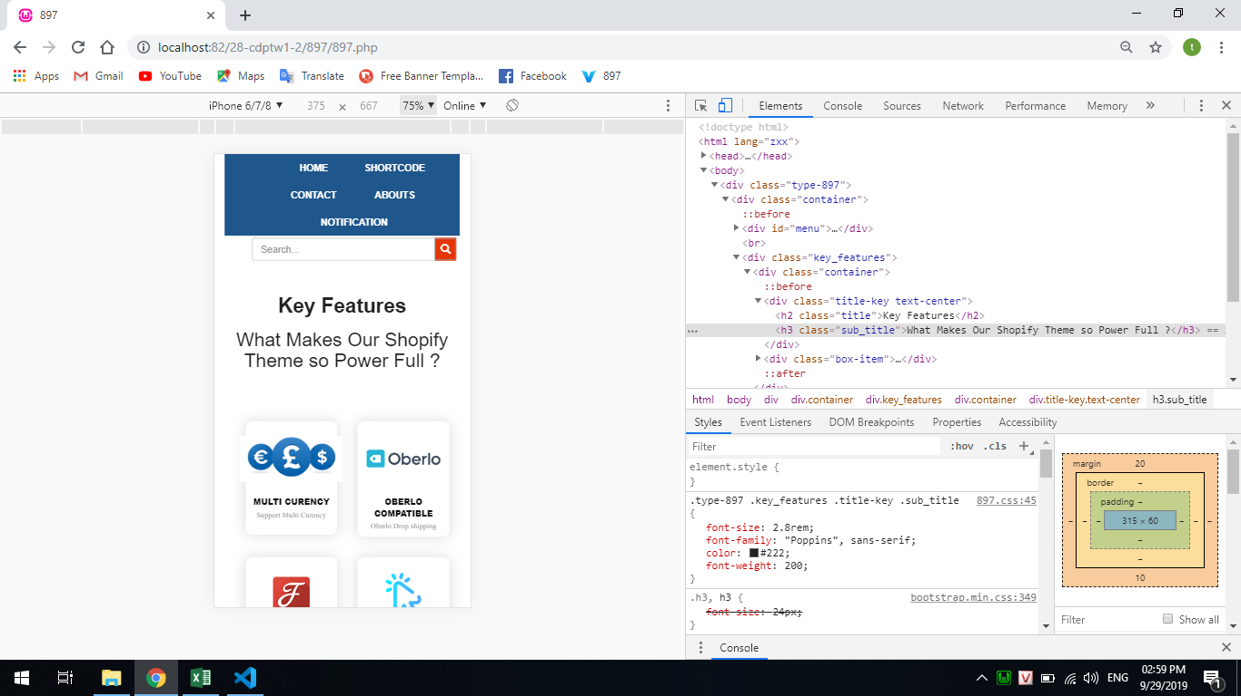

Hình 4
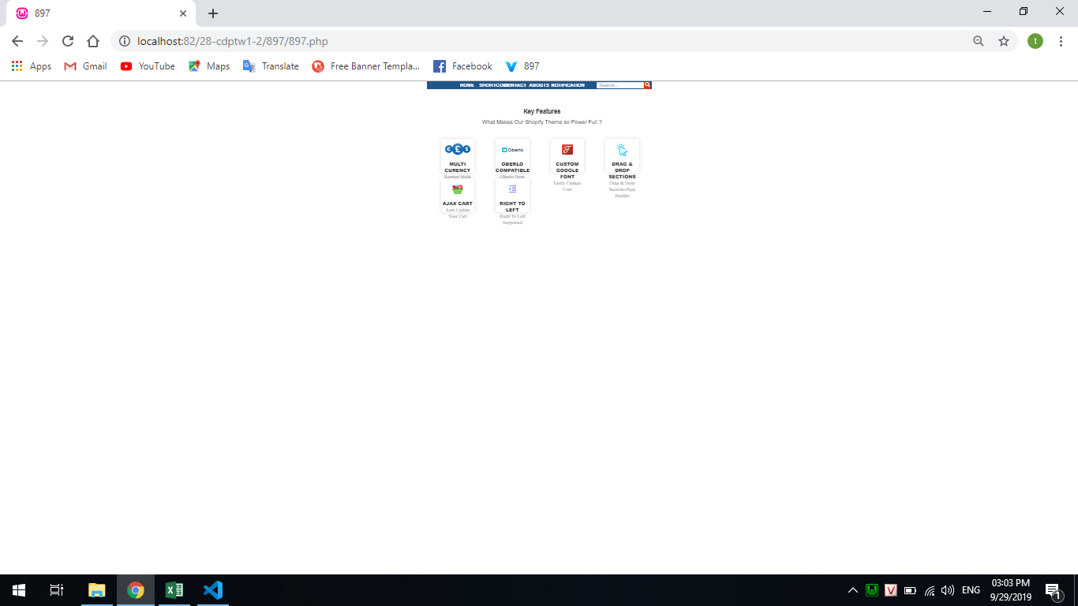

Hình 5
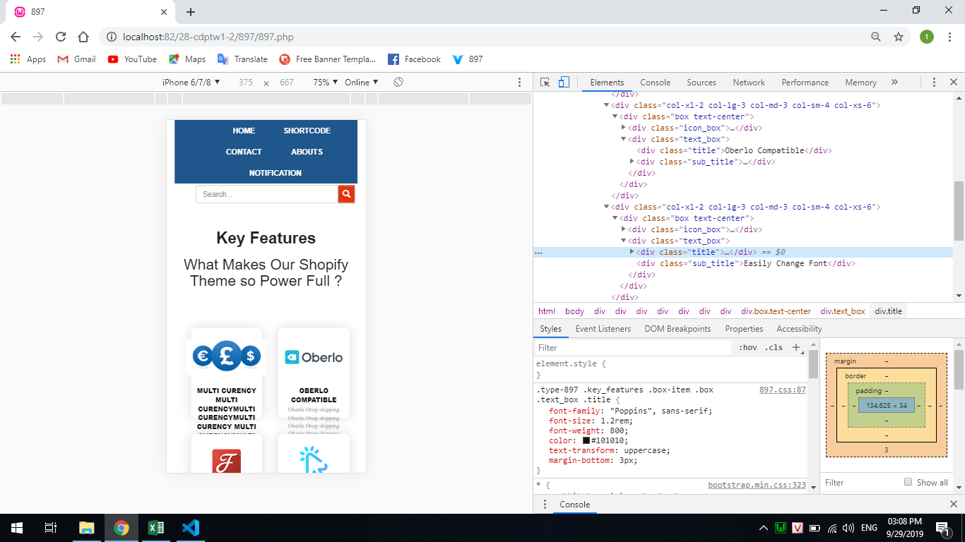

Hình 6

